AM und Bildung
Arbeitmarkt und Bildung in Wien
 | Nov-21

Arbeitsmarktdaten im Kontext von Bildungsabschlüssen:
Das mit Abstand höchste Arbeitslosigkeitsrisiko haben Personen, die keinen über die Pflichtschule hinausgehenden Bildungsabschluss vorweisen können.

Wichtige Arbeitsmarktdaten auf einen Blick

 |  |  | Veränd. zum Vorjahr
 | Bestand/Quote |  | absolut | in%

Arbeitslose Personen | 110,181 |  | -32,457 | -22.8%
Frauen | 48,176 |  | -13,947 | -22.5%
Männer | 62,005 |  | -18,510 | -23.0%
Unselbständig Beschäftigte | 887,954 |  | 35,161 | 4.1%
Frauen | 427,988 |  | 15,353 | 3.7%
Männer | 459,966 |  | 19,808 | 4.5%
Arbeitslosenquote - nationale Berechnung | 11.0% |  | -3.3% | -Punkte
Frauen | 10.1% |  | -3.0% | -Punkte
Männer | 11.9% |  | -3.6% | -Punkte

 | arbeitslose Personen |  | offene Stellen

 | Bestand | Anteil | Bestand | Anteil

Gesamt | 110,181 | 100% | 15,832 | 100%
maximal Pflichtschule | 51,933 | 47.1% | 5,850 | 37.0%
Lehre | 23,931 | 21.7% | 4,907 | 31.0%
Mittlere technisch-gewerbliche Schule | 641 | 0.6% | 56 | 0.4%
Mittlere kaufmännische Schule | 1,885 | 1.7% | 107 | 0.7%
sonstige mittlere Schule | 2,355 | 2.1% | 1,117 | 7.1%
Allgemeinbildende höhere Schule | 9,173 | 8.3% | 66 | 0.4%
Höhere technisch-gewerbliche Schule | 2,069 | 1.9% | 960 | 6.1%
Höhere kaufmännische Schule | 1,805 | 1.6% | 699 | 4.4%
sonstige höhere Schule | 3,226 | 2.9% | 597 | 3.8%
Akademie | 369 | 0.3% | 30 | 0.2%
Fachhochschule | 1,200 | 1.1% | 751 | 4.7%
Universität, Hochschule, Pädagogische Hochschule | 11,043 | 10.0% | 690 | 4.4%

47,1% der arbeitslosen Personen hat lediglich Pflichtschulausbildung, 21,7% verfügen über einen Lehrabschluss; in Summe weisen 68,8% aller arbeitslosen Personen maximal Lehrausbildung auf. Personen mit Lehrabschluss sind allerdings im Vorteil: 31,0% der (sofort verfügbaren) offenen Stellen verlangt diese Qualifikation.

Bestand arbeitsloser Personen nach Ausbildung und Geschlecht

 | Frauen N = 48.176 | Männer N = 62.005
Pflichtschule | 47.2% | 47.1%
Lehre | 17.2% | 25.3%
BMS | 5.3% | 3.7%
AHS | 9.3% | 7.6%
BHS | 6.7% | 6.2%
Uni, FH, Akademie | 14.1% | 9.4%

Bei der differenzierten Betrachtung arbeitsloser Personen nach Geschlecht zeigt sich fast kein Unterschied beim Anteil von Personen mit Pflichtschulausbildung (Männer: 47,1%, Frauen: 47,2%), jedoch ein deutlicher Unterschied beim Anteil von Personen mit Lehrabschluss: 17,2% der arbeitslosen Frauen, aber 25,3% der arbeitslosen Männer haben eine Lehrausbildung absolviert.

Arbeitslosenquote1 nach Ausbildung

 | Nov 21 | Nov 20 | ALQ-Gesamt | ALQ-Gesamt
Pflichtschulausbildung | 30.2% | 37.0% | 11.0% | 14.3%
Lehrausbildung | 11.0% | 14.4% | 11.0% | 14.3%
BMS | 6.5% | 7.8% | 11.0% | 14.3%
AHS | 8.3% | 10.2% | 11.0% | 14.3%
BHS | 6.9% | 9.0% | 11.0% | 14.3%
Akadem. Ausbildung, FH | 3.9% | 5.6% | 11.0% | 14.3%

Arbeitslosenquote1 nach Ausbildung im Zeitverlauf

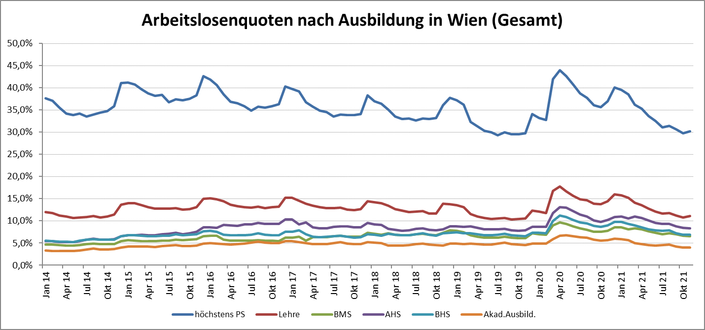

1 Vorgemerkte Arbeitslose einer Bildungsebene bezogen auf das Arbeitskräftepotential (Arbeitslose + unselbstständig Beschäftigte des Jahres) derselben Bildungsebene; die Gliederung der Beschäftigtenbasis nach Bildungsabschluss wurde nach Ergebnissen der Arbeitskräfteerhebung (unselbeständig Erwerbstätige nach LFK) errechnet

verwendete Abkürzungen:
AHS: Allgemeinbildende höhere Schule
BHS: Berufsbildende höhere Schule (Höhere technisch-gewerbliche Schule, Höhere kaufmännische Schule, Sonstige höhere Schule)
BMS: Berufsbildende mittlere Schule (Mittlere technisch-gewerbliche Schule, Mittlere kaufmännische Schule, Sonstige mittlere Schule)

